상품제안서
캐릭터 구름 메모잇(제작형) | 상품코드: S05337

 |  |  |  |  |  |  | 02-713-8555 | www.synergygift.co.kr
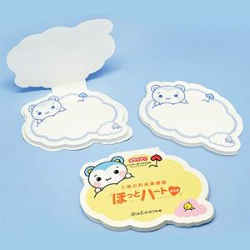

【상세/제작정보】 | 귀여운 캐릭터가 그려진 구름 모양 수첩형 메모잇

【인쇄/포장옵션】 | 풀칼라 / OPP(비닐)

【공급단가】 | 수량 | 1,000~ | 2,000~ | 3,000~ | 5,000~ | 10,000~
*VAT별도 | 20매 | 490원 | 440원 | 410원 | 380원 | 360원
 | 30매 | 610원 | 520원 | 480원 | 430원 | 410원
 | 50매 | 770원 | 640원 | 580원 | 530원 | 520원

【상품 URL】 | https://www.synergygift.co.kr:443/src/goods_detail.php?gdno=5615

